js外部对象结构图级介绍
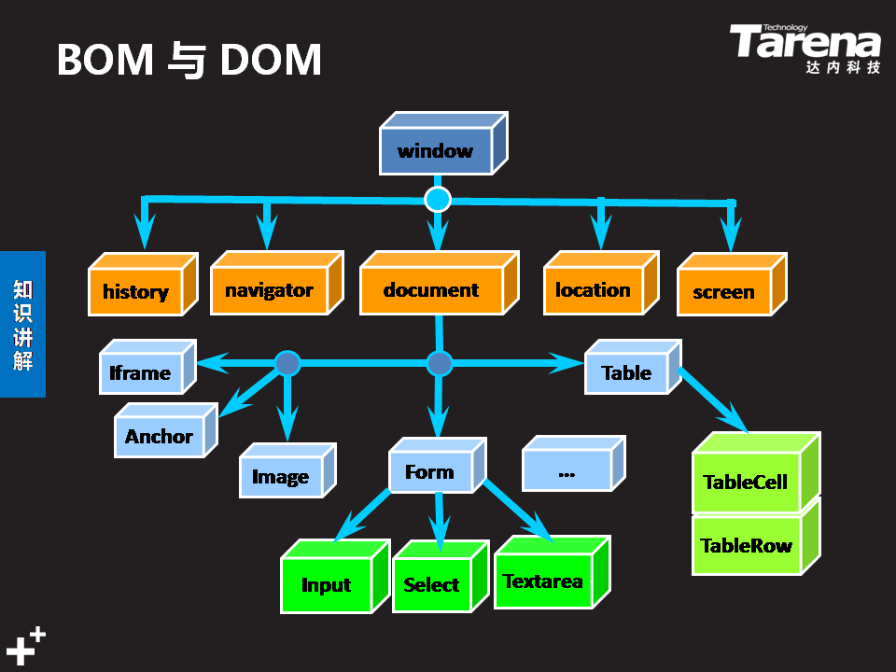
js外部对象：由其他开发商提供的API对象是外部对象

